JG0259-W00010-243906 追加
订单号 | 名称 | 物料编码 | 材质 | 图片 | 尺码 | 数量 | 单价 | 下单日期 | 回货日期 | 地址
W00010-243906追加 | 主标/热转移 | F2430011803 | 主标/热转移/普通平面/6.5*4.6/CM/1色/95%竹纤维5% 氨纶/G3712030款/BATCH#12012024 | 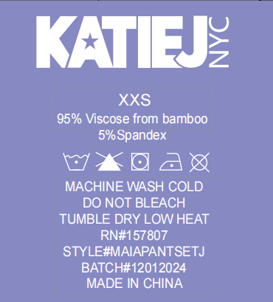 | XS | 31 | 0.41 | 2024-11-12 | 2024-11-21 | 日照市莒县小王家海坡村，刘永娟，15689630221
 |  | F2430011803 |  |  | S | 31
 |  | F2430011803 |  |  | XXS | 31
 |  | F2430011803 |  |  | L | 5
 |  | F2430011803 |  |  | M | 11

